Sheet1
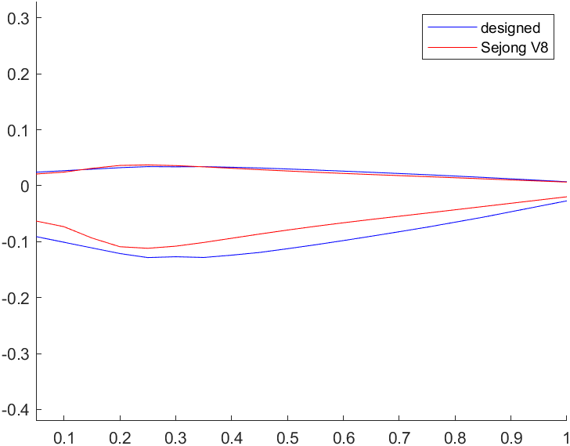
r/R | r(m) | Chord (m) | Beta (deg) | AF_ThickRatio | AF
0.05 | 0.0625 | 0.14598756276 | 66.122278863 | 0.12 | 2
0.1 | 0.125 | 0.16220840306 | 66.122278863 | 0.11 | 2
0.15 | 0.1875 | 0.17842924337 | 57.026870325 | 0.11 | 2
0.2 | 0.25 | 0.19465008368 | 49.968269867 | 0.087 | 2
0.25 | 0.3125 | 0.20546449359 | 43.52238465 | 0.074 | 2
0.3 | 0.375 | 0.20158467578 | 38.437783392 | 0.074 | 2
0.35 | 0.4375 | 0.20030150051 | 34.388260321 | 0.074 | 2
0.4 | 0.5 | 0.19534548214 | 31.119411423 | 0.074 | 2
0.45 | 0.5625 | 0.18717697849 | 28.442472842 | 0.074 | 2
0.5 | 0.625 | 0.17735007543 | 26.219453592 | 0.074 | 2
0.55 | 0.6875 | 0.16626288421 | 24.349331916 | 0.074 | 2
0.6 | 0.75 | 0.15443787181 | 22.757478789 | 0.074 | 2
0.65 | 0.8125 | 0.14212845769 | 21.388076936 | 0.074 | 2
0.7 | 0.875 | 0.12940219455 | 20.198810928 | 0.074 | 2
0.75 | 0.9375 | 0.11618197503 | 19.15716267 | 0.074 | 2
0.8 | 1 | 0.10300549149 | 18.237813415 | 0.074 | 2
0.85 | 1.0625 | 0.087865241665 | 17.420804411 | 0.074 | 2
0.9 | 1.125 | 0.073576044487 | 16.690218985 | 0.074 | 2
0.95 | 1.1875 | 0.05928684731 | 16.028074229 | 0.074 | 2
1 | 1.25 | 0.044997650132 | 14.664086177 | 0.074 | 2

